对局相关
 | 模块 | 编号 | 谁问的 | 问的啥 | 咋解决
对局相关
 | 照妖镜 | 1 | 兔桑 | 照妖镜按出来之后，注意力主要集中在新出现的照妖镜上，不能再去注意右侧照妖镜图标的能量减少进度条
 |  | 2 | 兔桑 | 照妖镜能量耗尽提示信息停留时间略短，并且场景太花花，字颜色不清晰，提示信息看不清楚 | 照妖镜快要离开的反馈加强；照出弱点后照妖镜直接消失
 |  | 3 | 铁马 | 照妖镜找出弱点后 没有提示如何进行攻击 | 靠教学
 |  | 4 | 小珍 | 3. 照妖镜自身的圈和照出来弱点时的闪光效果太弱，看起来像没反应，不知道发生了什么。左边图标变化完全注意不到。尤其是一进战斗小怪时照妖镜就有提示，结果什么都照不到没有任何提示 | 小怪局不显示照妖镜？
 |  | 5 | zz | 1.小怪局照妖镜一直抖动 用了又没反应，能量满了才抖动，感觉像提示抖了才能用，其实有能量就能用 | 同4
 |  | 6 | zz | 2.照妖镜反馈效果太弱，照了感觉没反应 | 调整特效；换成UI特效；特效挂点调整到表面
 |  | 7 | zz | 3.照妖镜使用时间很急促 完全顾不上看右边的弱点提示
 |  | 8 | 雷神 | 2.照妖镜看着像个勺子，点出来是个亮圈，不搭
 |  | 9 | 雷神 | 3.照妖镜总在右下角晃悠，看着很烦 | 同4
 |  | 10 | 雷神 | 5.小怪局照妖镜根本没用，还在右下角晃晃，特别碍事 | 同4
 |  | 11 | 帅帅 | 1. 照妖镜和弱点用的不是太清楚 | 问问帅帅
 |  | 12 | 木木 | 加速后，右下角照妖镜转的好闹心啊 | 调整动画？
 |  | 13 | 木木 | 小怪局不应该有照妖镜，没用 | 同4
 |  | 14 | 雪姬 | 照妖镜UI图标不好看
 |  | 15 | 铁马 | 放大镜寻找到弱点的时候，最好画面中间给个响应文字提示会比较明显 | 鉴定成功的特效更明显一点；弱点提示变换的时候增加个特效？
 |  | 16 | 铁马 | 放大镜消失特效尺寸是不是有些大，感觉特别突然
 |  | 17 | 铁马 | 小怪的时候，放大镜是不是给收回/停止 可以用的时候在出现/播放 | 同4
 |  | 18 | 小星 | 2.照妖镜攒满时会动，注意力会不自觉的关注（可能会误解为不攒满没法用） | 满了之后动一次
 |  | 19 | 小星 | 20. 如过小怪对局照妖镜没用不如没有，现在对新手干扰大，只有妖气强的时候出现比较好 | 同4
 |  | 20 | 师叔 | 小怪局的照妖镜满时，来回闪，也没什么用处，有点抢眼 | 同4
 | 弱点 | 21 | 兔桑 | 美杜莎眩晕时，胸部弱点点不到 | 怪物的碰撞核还是需要仔细调整下
 |  | 22 | 木木 | 弱点特效样式都比较接近，而且是金色，感觉不太明显 | 特效调整
 |  | 23 | 小珍 | 有些弱点很难点到，感觉弱点的玩法在于寻找而不是点击的困难，是否可直接点击左侧弱点图标进行选中 | 还是不能通过左侧图标点击，调整碰撞核；弱点提示图标修改
 |  | 24 | 师叔 | 鉴定后的弱点特效很不明显 | 同22
 | 弱点提示 | 25 | zz | 4.弱点提示正好被手指挡住 建议显示在中间 | tips位置调整
 |  | 26 | 雷神 | 9.阿穆特左边两个图标，显示的内容不一样，一个带名字，另一个不带，为啥显示不一样 | 干掉名字；未照出显示问号
 |  | 27 | 师叔 | 手指点击弱点icon，tips有些遮挡， | 同25
 |  | 28 | 小星 | 9.弱点tips容易被手挡住,tips格式有点奇怪 | 同25
 |  | 29 | 木木 | 找弱点过程比较紧张：美杜莎关一直放AOE，如果看tips再照就晚了。照完集火才能过，但其实没时间看tips的。
 |  | 30 | 师叔 | 点击弱点图标，弱点本身的交互反应不太明显 | 同25
 | 集火 | 31 | 张阳 | 9 集火标志不明显，是否可以考虑这样修改：集火标志改为在怪物脚下的光圈，类似魔灵召唤。点击怪物任意位置则将集火该怪物。如该怪物身上有弱点， 则会按照照妖镜找到弱点的顺序依次攻击，照妖镜找到弱点的顺序会显示在左方弱点UI处 | 五行体现不明显
 |  | 32 | 雷神 | 17.手机上集火好难点中
 | 大招 | 33 | 张阳 | 11 在前一个怪物释放大招时，无法点击其他怪物的大招，希望能点击其他怪物大招后直接进入后续队列 | 考虑序列，与zz勾兑
 |  | 34 | 雷神 | 7.不让放大招的im提示太长了，一行多，并且没等开完就消失了
 |  | 35 | 雷神 | 8.经试验，对局进去时候，有大招就放，最后打了7,8分钟，然后死的位置早了，结论是大招放的越频繁，对局打的越慢，并且越打不过去
 |  | 36 | 雷神 | 12.哈皮大招放了没效果 | 打断
 |  | 37 | 雷神 | 15.蛙鬼大招伤害和表现都打过来了，然后才播动作，不搭 | 调整表现
 |  | 38 | 雷神 | 18.怪物防御的时候，点大招蓄气，怪物会保持防御动作蓄气，看着好奇怪
 |  | 39 | 云翔 | 大招出幕布和目标身上出效果之间有几秒延迟。会有点衔接断层的感觉。 | 问下云翔
 |  | 40 | 帅帅 | 2. 战斗中大招频率太高 但是不关注不用大招 又打不过去
 |  | 41 | 木木 | 大招幕布像策略战争游戏的 | 幕布效果调整
 |  | 42 | 木木 | 被打断除了冒字外没其他表现，没有成就感；红字特别丑 | 考虑能否加受击
 |  | 43 | 木木 | 放完手动大招后，字还要冒很久才播完 | bug
 | 其他 | 44 | 铁马 | 怪物掉落的宝箱，点击后反馈较慢，特效时间比较短，收获感不强 | 临时的，在调整吧
 |  | 45 | 小珍 | 4. 森林地图地面颜色和整体差不多，缺少层次 | 给帆爷说下
 |  | 46 | zz | 5.美杜莎完全打不过 只能靠复活 | 提示内容不够？加强表现提示；考虑照妖镜暂停（之前不能暂停，是因为啥,与zz讨论）
 |  | 47 | 小珍 | 6. 打不过美杜莎，复活以后起来就死了，流失了 | 同46
 |  | 48 | 小珍 | 7. 美杜莎身边的光球是什么， | 技能特效（算bug吧）
 |  | 49 | 小珍 | 8 上阵后无法查看属性、技能分不清哪个是大招 | 属性通过血条底图解决，问小珍
 |  | 50 | 张阳 | 5 对局中无法查看己方技能说明
 |  | 51 | 张阳 | 6 希望能查看己方buff效果
 |  | 52 | 张阳 | 7 希望boss能显示技能图标和CD
 |  | 53 | 张阳 | 4 进入战斗感觉很奇怪，怪物站好了在等开始，希望是战斗小关提示的消失的同时怪物站位完成或入场完成
 |  | 54 | 张阳 | 8 战斗浮动字希望是一个初速较快，减速上浮的过程，匀速上升让人感觉整体节奏很缓慢
 |  | 55 | 张阳 | 10 怪物蓄力时无法判断将要攻击的目标（位置），导致无法进行一些策略操作，如换怪等
 |  | 56 | 张阳 | 12 有时会出现我方怪物空血但不死的情况，发生了两次，可能正好是一丝血，但是感受不好，希望在血很少时也能有一点血条显示，只有真正死亡时血条为空。并且是否可以加入在血很少的时候血条有红色闪动效果以加强紧迫感
 |  | 57 | 雷神 | 10.场景内只有掉落物一种互动元素，感觉太乏味了，加点叶子飘呀飘啥的也挺好的，像炉石那种就更好了
 |  | 58 | 雷神 | 11.打森林里的怪竟然会掉钱，为啥
 |  | 59 | 雷神 | 14.boss局，龙宫童子哈皮凯瑞斯同时上阵，龙宫童子有大招就放，别人不放大招，最后蛙鬼上场后，刚好终结boss，全程不需要使用照妖镜
 |  | 60 | 雷神 | 16.美杜莎打了4.5局输了，慢吞吞的，快睡着了，这游戏好无聊呀
 |  | 61 | 雷神 | 19.看弱点提示的时候，被美杜莎突突死了 | 看提示的时间不够，自动弹出？
 |  | 62 | 雷神 | 20.我都是10级白怪，而对面都是10级绿加1和10级紫加2，差距这么大，没有跨级打怪的需求
 |  | 63 | 帅帅 | 3. 美杜莎狂暴没提示
 |  | 64 | 小珍 | 17. 还未通关过的boss战是否自动回复1倍速比较好，前边的战斗1倍速慢，但是到了boss1倍速还没来得及调就挨打了
 |  | 65 | 小珍 | 18. 有些加血技能满血了还放，明明敌人只剩一丝血，感觉比较弱智
 |  | 66 | 木木 | 美杜莎碰撞盒有问题吧，好难点 | 调整碰撞核
 |  | 67 | 木木 | 复活后为啥不是上首发阵容？
 |  | 68 | 木木 | 花魄身上着火的特效比较诡异
 |  | 69 | 木木 | boss局开局UI的boss头像，脸和角看起来是分开显示的
 |  | 70 | 木木 | 冒字感觉比较乱，有两行字的，有伤害数字，还有不同颜色，节奏和分组感觉比较乱。字多的情况下更乱
 |  | 71 | 木木 | 哈皮碰撞盒太大，点boss会点到哈皮
 |  | 72 | 雪姬 | 美杜莎被眩晕时，大招点不到胸 | 调整碰撞核
 |  | 73 | 雪姬 | 还有一只怪活的，死怪以后活的怪不下来，最终导致对局卡死 | bug
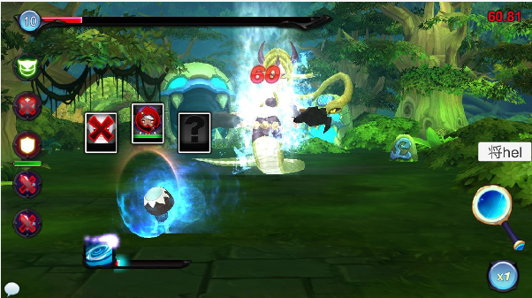
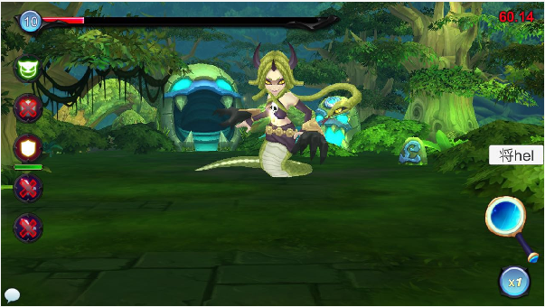

 |  | 74 | 雪姬 | 结算时出现集火图标 | 这个应该是替代的资源
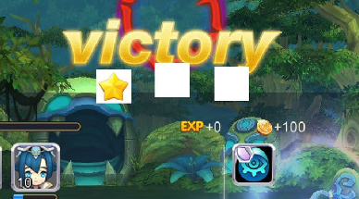

 |  | 75 | 雪姬 | 怪物受击时经常出现卡顿
 |  | 76 | 罗阳 | 2.游戏战斗体验方面，关卡做的紧张刺激感觉不错，释放大招的时候 没有明确的告诉我什么时候能 放出来，我本身是知道是根据回合来的，但是在美杜莎boss战斗过程中基本就是 有啥点啥了， 打死后感觉玩家的策略没有立刻得到反馈（比如我知道他要扫我了，我点加血了，没加上，下一次我点之前我不知道啥时候加合适所以我就有啥放啥，所以不知道是不是 设计的本意是有啥放啥）。
 |  | 77 | 罗阳 | 3.不知道弱点选了是否能取消，例如没有蛇头了 选了胸口 我不想打弱点了能取消不不，我点了多次貌似没取消
 |  | 78 | 铁马 | 很多小的图标按钮可以加大 点击区域 方便点击 减少出现点击几次没反应的情况
 |  | 79 | 铁马 | npc血条的等级部分尺寸有些大 | 血条需要调整
 |  | 80 | 铁马 | 角色脚下没有投影感觉很飘，很单薄，建议可以加一点点
 |  | 81 | 铁马 | 弱点时只有上半身才有吗？有时候退下部分可能会被自己中间的角色脑袋挡住
 |  | 82 | 铁马 | 自动放技能一会就会卡一下
 |  | 83 | 铁马 | 技能图标特效太大了播放太快，并且3倍速下，汇聚成一团，不够美观 | 调整特效
 |  | 84 | 铁马 | buff图标不够明显
 |  | 85 | 铁马 | 切换角色特效不是很好看，可以考虑换成和出现一样级别的特效 | 调整特效
 |  | 86 | 小星 | 1.怪物身上的弱点不明显且容易穿模型
 |  | 87 | 小星 | 5.1倍速有点慢，2倍速有点快
 |  | 89 | 小星 | 6.Boss对局内内容过多，有点手忙脚乱
 |  | 90 | 小星 | 7.boss弱点比较难点
 |  | 91 | 小星 | 8.UI聊天开启时会挡半边，但是另半边大招仍可使用，倒是释放大招聊天UI会跟着进入大招模式 | bug
 |  | 92 | 师叔 | 切对局的大紫片与对局不太和谐 | 改，太临时了
 |  | 93 | 师叔 | 切对局的云看起来不够柔 | 改
阵容选择
 | 阵容信息 | 94 | 兔桑 | 查看敌方和己方宠物信息的时间略长，建议在短一些 | 调整响应时间
 |  | 95 | 小珍 | 2. 阵容选择界面弹出窗口操作方式、样式不统一，长按操作可能意识不到，因为没有长按的按钮UI变化
 |  | 96 | 张阳 | 1 点击怪物头像出现tip框的时间较长，建议缩短 | 同94
 |  | 97 | 张阳 | 2 技能描述里没有大招和普通招式的区别，包括图标框和说明
 |  | 98 | 张阳 | 3 我方宠物如果不查看详细信息无法判断属性，而怪物的颜色外框让我开始误以为是两个木属性和一个暗属性的怪
 |  | 99 | 张阳 | 补充两条，大招的释放频率有点高，导致关注点都在当前的大招上了， 会比较少能去关心照妖镜和换怪的策略 | 此版本为了体验打断
 |  | 100 | 雷神 | 13.返回阵容选择界面后，显示startbattle按钮，点了之后，10s才有反应，界面变为闪电30 | 好多界面都有这个刷新问题，应该考虑解决下
 |  | 101 | 雷神 | 21.阵容选择界面上提示请按正确的顺序，不知道啥叫正确的顺序
 |  | 102 | 雷神 | 22.阵容选择界面点击对面怪的头像没有tips，但是点击掉落图标有tips，同样是图标，为啥一个有一个没有 | 长按
 |  | 103 | 雷神 | 23.阵容选择界面，加号上有外圈高亮提示，但是点加号没反应，很奇怪
 |  | 104 | 木木 | 每次打开阵容选择界面才加载数据，感受不好 | 同100
 |  | 105 | 木木 | 宠物阵容有空位时，提示“按正确的顺序出战”指引不太足吧
 |  | 106 | 木木 | 叠在一起了 | 调整下位置

 |  | 107 | 雪姬 | 技能图标第一次打开没有外框，长按一次查看tips后出现外框 | bug
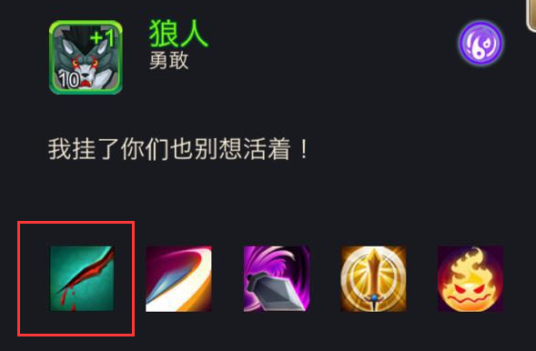
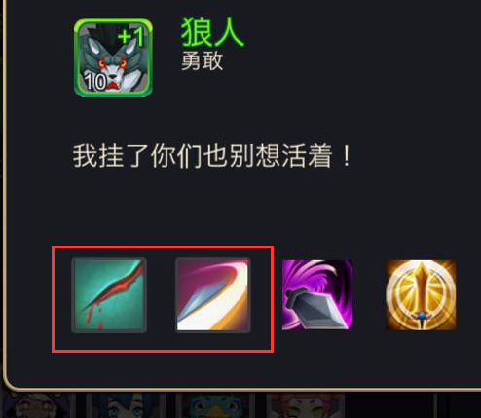

 |  | 108 | 雪姬 | 长按出tips的长按时间过长，建议缩短点 | 同94
 | 扫荡 | 109 | 小珍 | 9. 扫荡奖励界面黑色黄色分界太丑
 |  | 110 | 小星 | 14.扫荡界面两条横杠稍微有点奇怪。。。（建议）
 |  | 111 | 木木 | 困难本扫荡后剩余次数不刷新，需要重登录 | bug
 |  | 112 | 木木 | 普通本为什么有999的次数限制，给人感受很奇怪
 |  | 113 | 木木 | 剩余挑战次数不足时，显示【重置】，看不出来是重置什么
 | 章节掉落 | 114 | 雷神 | 24.点dropinfo按钮之后弹出掉落列表，是说这一章每一关都掉这两个道具还是什么，不太懂
 |  | 115 | 木木 | 掉落信息为啥不能查看tips

体力值相关
 |  | 116 | 小珍 | 11. 体力已达到上限后建议不要显示使用按钮了
 |  | 117 | 木木 | 活力恢复提示里的冒号位置排版显示有些奇怪

 |  | 118 | 木木 | 当没有活力药时，每次只能买一个吃一个操作比较麻烦
 |  | 119 | 木木 | 主界面体力和金币、钻石为啥不在一起，而且大小也不统一
其他问题
 | 兼容性 | 120 | 罗阳 | 安卓手机没有锁屏旋转
 |  | 121 | 雷神 | 1.龙宫童子是一个大紫片，太丑了
 |  | 122 | 兔桑 | 进了副本选择界面，帧数降一半打开副本选择界面列表，帧数又降了三分之一
 |  |  |  | 开了3倍速，对局帧数多次降到3左右，没法玩了，我流失了
 |  |  |  | ios8运行游戏会比较卡，ios7感觉良好
 |  | 123 | 雷神 | 4.小米4发热严重，用温测软件测，CPU平均温度65℃-70℃，对局温度76℃-87℃，
 |  | 124 | 雷神 | 6.多个怪触发特效的时候，帧数骤减，60多减到30多，要是对面聚气己方aoe的时候掉到10几帧
 |  | 125 | 罗阳 | 安卓手机龙宫童子贴图缺失
 |  | 126 | 罗阳 | 安卓手机在使用点、按住等操作是反映较慢，较难识别
 |  | 127 | 小珍 | 5. 龙宫童子大招卡，5s手机
 |  | 128 | 小珍 | 1. 切换画面时有闪屏（loading的时候闪屏）
 | 其他
 |  | 129 | 木木 | 界面刷新时，偶尔会遇到文字显示不全（字显示一半）之后刷新正常的情况

